Activité
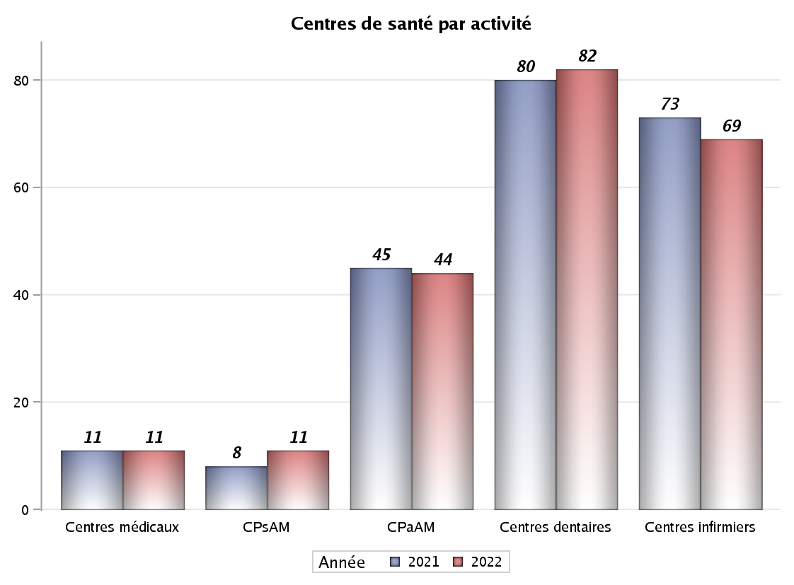

Implantation
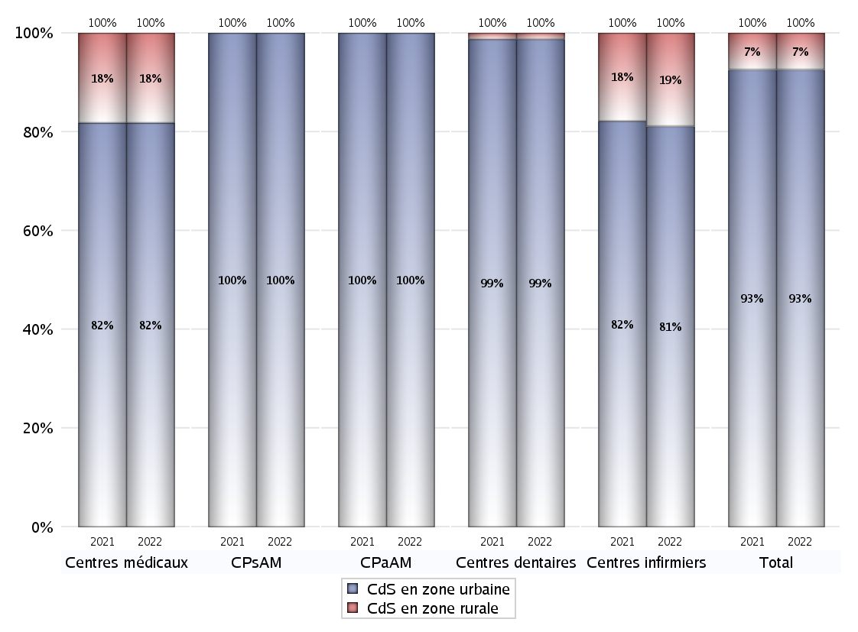
ZONE D'IMPLANTATION DES CENTRES
 | centres médicaux |  |  | Centres de santé polyvalents sans auxiliaires médicaux CPsAM |  | Centres de santé polyvalents avec auxiliaires médicaux CPaAM |  | Total centres à activité médicale | Centres de santé dentaires |  |  | Centres de santé infirmiers |  | Grand Total | Dont centres de santé pluri professionnels
 | avec MG et avec auxiliaires médicaux | avec MG et sans auxiliaires médicaux | sans MG | avec MG | sans MG | avec MG | sans MG |  | avec MG et avec auxiliaires médicaux | avec MG et sans auxiliaires médicaux | sans MG | avec MG | sans MG
CdS en zone urbaine | 3 | 3 | 3 | 8 | 3 | 34 | 10 | 64 | 1 | 1 | 79 | 0 | 56 | 201 | 39
Sous total zone urbaine | 9 |  |  | 11 |  | 44 |  |  | 81 |  |  | 56
Dont QPV | 0 | 0 | 0 | 1 | 1 | 3 | 0 | 5 | 0 | 0 | 3 | 0 | 11 | 19 | 3
Dont quartier vécu | 0 | 0 | 1 | 1 | 0 | 1 | 1 | 4 | 0 | 0 | 7 | 0 | 4 | 15 | 1
Dont zone prioritaire du SROS | 2 | 2 | 1 | 6 | 1 | 20 | 3 | 35 | 0 | 0 | 32 | 0 | 20 | 87 | 22
CdS en zone rurale | 0 | 2 | 0 | 0 | 0 | 0 | 0 | 2 | 0 | 0 | 1 | 0 | 13 | 16 | 0
Sous total zone rurale | 2 |  |  | 0 |  | 0 |  |  | 1 |  |  | 13
Dont zone prioritaire du SROS | 0 | 2 | 0 | 0 | 0 | 0 | 0 | 2 | 0 | 0 | 0 | 0 | 6 | 8 | 0
Total(sous total zone urbaine + sous total zone rurale) | 11 |  |  | 11 |  | 44 |  | 66 | 82 |  |  | 69 |  | 217 | 39

Gestionnaires
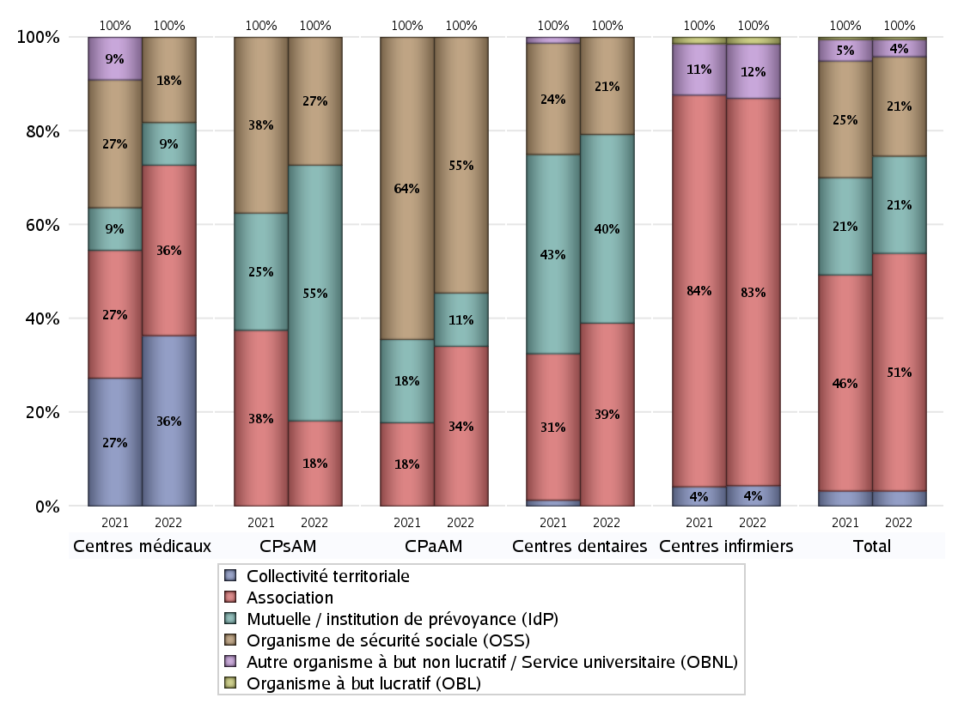
NOMBRE DE CENTRES DE SANTE PAR GESTIONNAIRE
 | centres médicaux |  |  | Centres de santé polyvalents sans auxiliaires médicaux CPsAM |  | Centres de santé polyvalents avec auxiliaires médicaux CPaAM |  | Total centres à activité médicale | Centres de santé dentaires |  |  | Centres de santé infirmiers |  | Grand Total | Dont centres de santé pluri professionnels
 | avec MG et avec auxiliaires médicaux | avec MG et sans auxiliaires médicaux | sans MG | avec MG | sans MG | avec MG | sans MG |  | avec MG et avec auxiliaires médicaux | avec MG et sans auxiliaires médicaux | sans MG | avec MG | sans MG
Collectivité territoriale | 2 | 2 | 0 | 0 | 0 | 0 | 0 | 4 | 0 | 0 | 0 | 0 | 3 | 7 | 2
Sous total Collectivité territoriale | 4 |  |  | 0 |  | 0 |  |  | 0 |  |  | 3
Association | 1 | 0 | 3 | 1 | 1 | 7 | 8 | 21 | 0 | 1 | 31 | 0 | 57 | 110 | 9
Sous total Association | 4 |  |  | 2 |  | 15 |  |  | 32 |  |  | 57
Mutuelle / institution de prévoyance (IdP) | 0 | 1 | 0 | 4 | 2 | 5 | 0 | 12 | 1 | 0 | 32 | 0 | 0 | 45 | 6
Sous total IdP | 1 |  |  | 6 |  | 5 |  |  | 33 |  |  | 0
Organisme de sécurité sociale (OSS) | 0 | 2 | 0 | 3 | 0 | 22 | 2 | 29 | 0 | 0 | 17 | 0 | 0 | 46 | 22
Sous total OSS | 2 |  |  | 3 |  | 24 |  |  | 17 |  |  | 0
Autre organisme à but non lucratif / Service universitaire (OBNL) | 0 | 0 | 0 | 0 | 0 | 0 | 0 | 0 | 0 | 0 | 0 | 0 | 8 | 8 | 0
Sous total OBNL | 0 |  |  | 0 |  | 0 |  |  | 0 |  |  | 8
Organisme à but lucratif (OBL) | 0 | 0 | 0 | 0 | 0 | 0 | 0 | 0 | 0 | 0 | 0 | 0 | 1 | 1 | 0
Sous total OBL | 0 |  |  | 0 |  | 0 |  |  | 0 |  |  | 1
Autre organisme à but lucratif | 0 | 0 | 0 | 0 | 0 | 0 | 0 | 0 | 0 | 0 | 0 | 0 | 0 | 0 | 0
Sous total Autre OBL | 0 |  |  | 0 |  | 0 |  |  | 0 |  |  | 0
Etablissement de santé (ES) | 0 | 0 | 0 | 0 | 0 | 0 | 0 | 0 | 0 | 0 | 0 | 0 | 0 | 0 | 0
Sous total ES | 0 |  |  | 0 |  | 0 |  |  | 0 |  |  | 0
Etat | 0 | 0 | 0 | 0 | 0 | 0 | 0 | 0 | 0 | 0 | 0 | 0 | 0 | 0 | 0
Sous total SU | 0 |  |  | 0 |  | 0 |  |  | 0 |  |  | 0
Total | 11 |  |  | 11 |  | 44 |  | 66 | 82 |  |  | 69 |  | 217 | 39

Effectifs
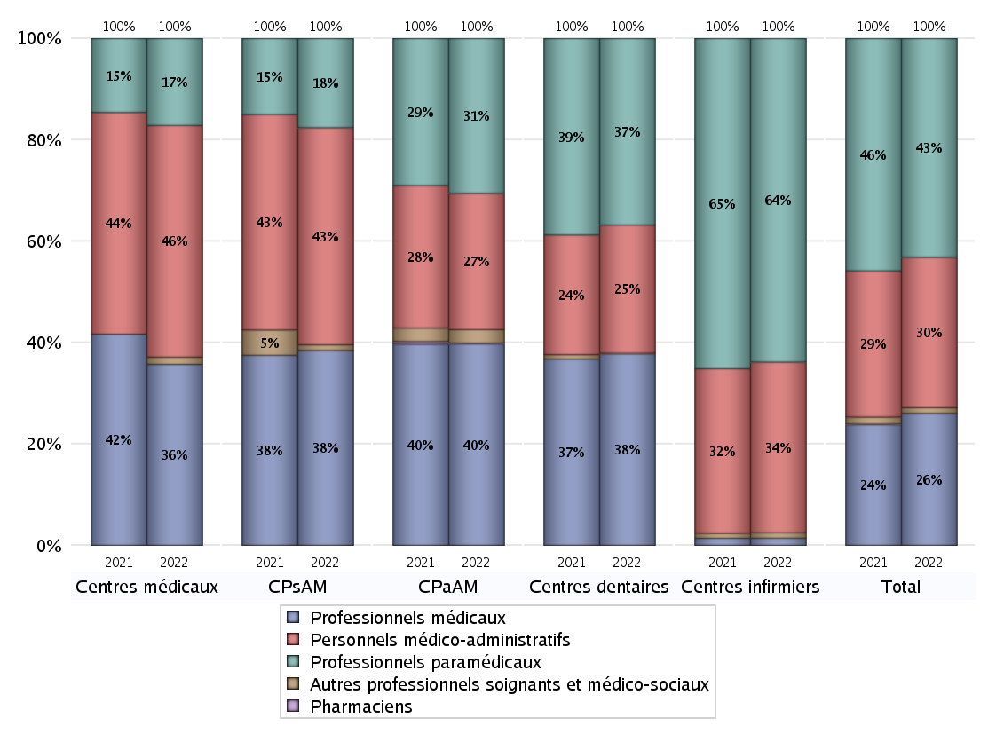
EFFECTIFS DES CENTRES
 | centres médicaux | Centres de santé polyvalents sans auxiliaires médicaux CPsAM | Centres de santé polyvalents avec auxiliaires médicaux CPaAM | Total centres à activité médicale | Centres de santé dentaires | Centres de santé infirmiers | Grand Total
Professionnels médicaux (1) | 25 | 35 | 238 | 298 | 345 | 12 | 655
Dont Médecins généralistes | 15 | 10 | 89 | 114 | 2 | 0 | 116
Dont Autres médecins spécialistes | 7 | 8 | 86 | 101 | 5 | 0 | 106
Dont Sages-Femmes | 0 | 1 | 3 | 4 | 0 | 0 | 4
Dont Chrirurgiens dentistes | 3 | 14 | 60 | 77 | 338 | 0 | 415
Dont Autres professionnels médicaux | 0 | 2 | 0 | 2 | 0 | 12 | 14
Professionnels paramédicaux (2) | 12 | 16 | 183 | 211 | 336 | 540 | 1087
Dont Infirmiers | 3 | 0 | 83 | 86 | 0 | 504 | 590
Dont Assistants dentaires | 3 | 14 | 56 | 73 | 328 | 0 | 401
Dont Autres | 6 | 2 | 44 | 52 | 8 | 36 | 96
Pharmaciens (3) | 0 | 0 | 1 | 1 | 0 | 0 | 1
Total Professionnels de santé (1)+(2)(+3) | 37 | 51 | 422 | 510 | 681 | 552 | 1743
Autres professionnels soignants et médico-sociaux (4) | 1 | 1 | 16 | 18 | 1 | 9 | 28
Personnels médico-administratifs (5) | 32 | 39 | 161 | 232 | 231 | 285 | 748
Total (1)+(2)+(3)+(4)+(5) | 70 | 91 | 599 | 760 | 913 | 846 | 2519

Fonctionnement
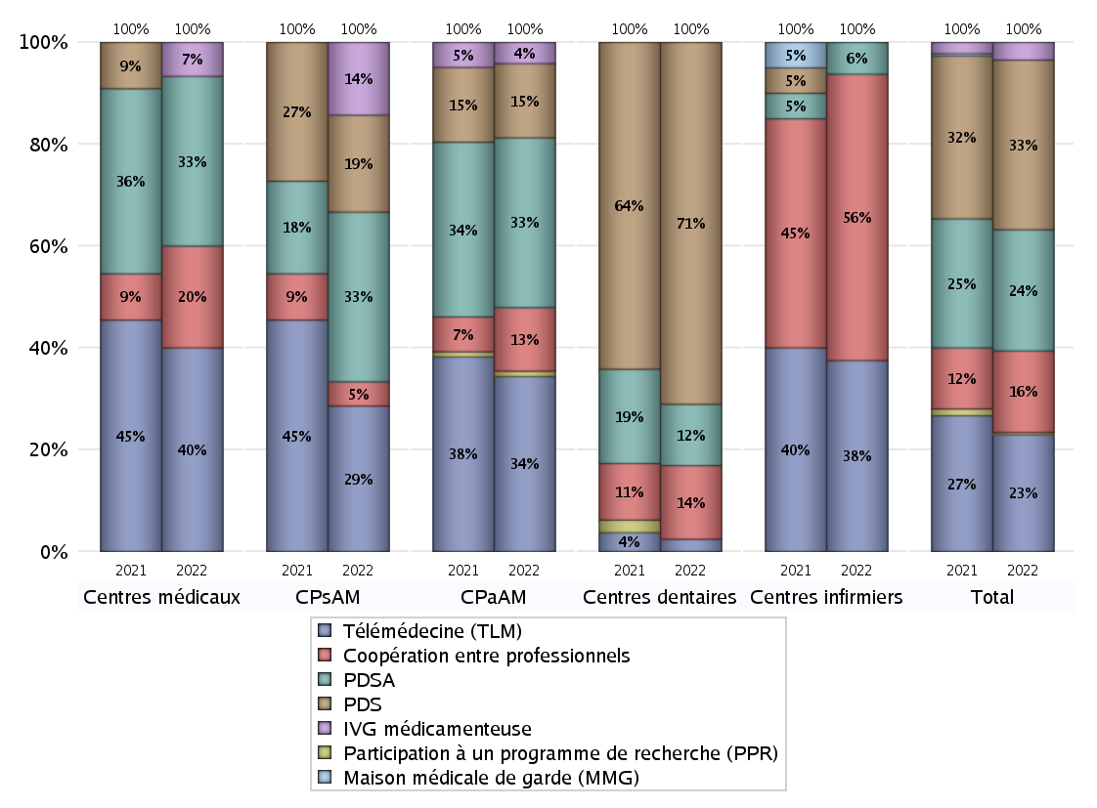
FONCTIONNEMENT(PDSA/MMG/IVG/TLM/PPR/COOP)
 | centres médicaux |  |  | Centres de santé polyvalents sans auxiliaires médicaux CPsAM |  | Centres de santé polyvalents avec auxiliaires médicaux CPaAM |  | Total centres à activité médicale | Centres de santé dentaires |  |  | Centres de santé infirmiers |  | Grand Total | Dont centres de santé pluri professionnels
 | avec MG et avec auxiliaires médicaux | avec MG et sans auxiliaires médicaux | sans MG | avec MG | sans MG | avec MG | sans MG |  | avec MG et avec auxiliaires médicaux | avec MG et sans auxiliaires médicaux | sans MG | avec MG | sans MG
PDSA au sein du centre | 0 | 0 | 2 | 2 | 1 | 1 | 8 | 14 | 0 | 1 | 9 | 0 | 0 | 24 | 1
PDSA en dehors du centre | 1 | 2 | 0 | 4 | 0 | 23 | 0 | 30 | 0 | 0 | 0 | 0 | 1 | 31 | 25
Sous total 1 PDSA | 1 | 2 | 2 | 6 | 1 | 24 | 8 | 44 | 0 | 1 | 9 | 0 | 1 | 55 | 26
Sous total PDSA | 5 |  |  | 7 |  | 32 |  |  | 10 |  |  | 1
PDS au sein du centre | 0 | 0 | 0 | 3 | 0 | 13 | 1 | 17 | 0 | 1 | 58 | 0 | 0 | 76 | 13
PDS en dehors du centre | 0 | 0 | 0 | 1 | 0 | 0 | 0 | 1 | 0 | 0 | 0 | 0 | 0 | 1 | 1
Sous Total 1 PDS | 0 | 0 | 0 | 4 | 0 | 13 | 1 | 18 | 0 | 1 | 58 | 0 | 0 | 77 | 14
Sous total PDS | 0 |  |  | 4 |  | 14 |  |  | 59 |  |  | 0
Maison médicale de garde (MMG) | 0 | 0 | 0 | 0 | 0 | 0 | 0 | 0 | 0 | 0 | 0 | 0 | 0 | 0 | 0
Sous total MMG | 0 |  |  | 0 |  | 0 |  |  | 0 |  |  | 0
IVG instrumentale | 0 | 0 | 0 | 0 | 0 | 0 | 0 | 0 | 0 | 0 | 0 | 0 | 0 | 0 | 0
Sous total IVGI | 0 |  |  | 0 |  | 0 |  |  | 0 |  |  | 0
IVG médicamenteuse | 1 | 0 | 0 | 3 | 0 | 4 | 0 | 8 | 0 | 0 | 0 | 0 | 0 | 8 | 5
Sous total IVGM | 1 |  |  | 3 |  | 4 |  |  | 0 |  |  | 0
Télémédecine (TLM) | 3 | 3 | 0 | 6 | 0 | 31 | 2 | 45 | 1 | 0 | 1 | 0 | 6 | 53 | 35
Sous total TLM | 6 |  |  | 6 |  | 33 |  |  | 2 |  |  | 6
Participation à un programme de recherche (PPR) | 0 | 0 | 0 | 0 | 0 | 1 | 0 | 1 | 0 | 0 | 0 | 0 | 0 | 1 | 1
Sous total PPR | 0 |  |  | 0 |  | 1 |  |  | 0 |  |  | 0
Coopération entre professionnels | 1 | 0 | 2 | 0 | 1 | 4 | 8 | 16 | 0 | 1 | 11 | 0 | 9 | 37 | 5
Sous total Coop | 3 |  |  | 1 |  | 12 |  |  | 12 |  |  | 9
Total | 15 |  |  | 21 |  | 96 |  | 132 | 83 |  |  | 16 |  | 231 | 86

Prévention
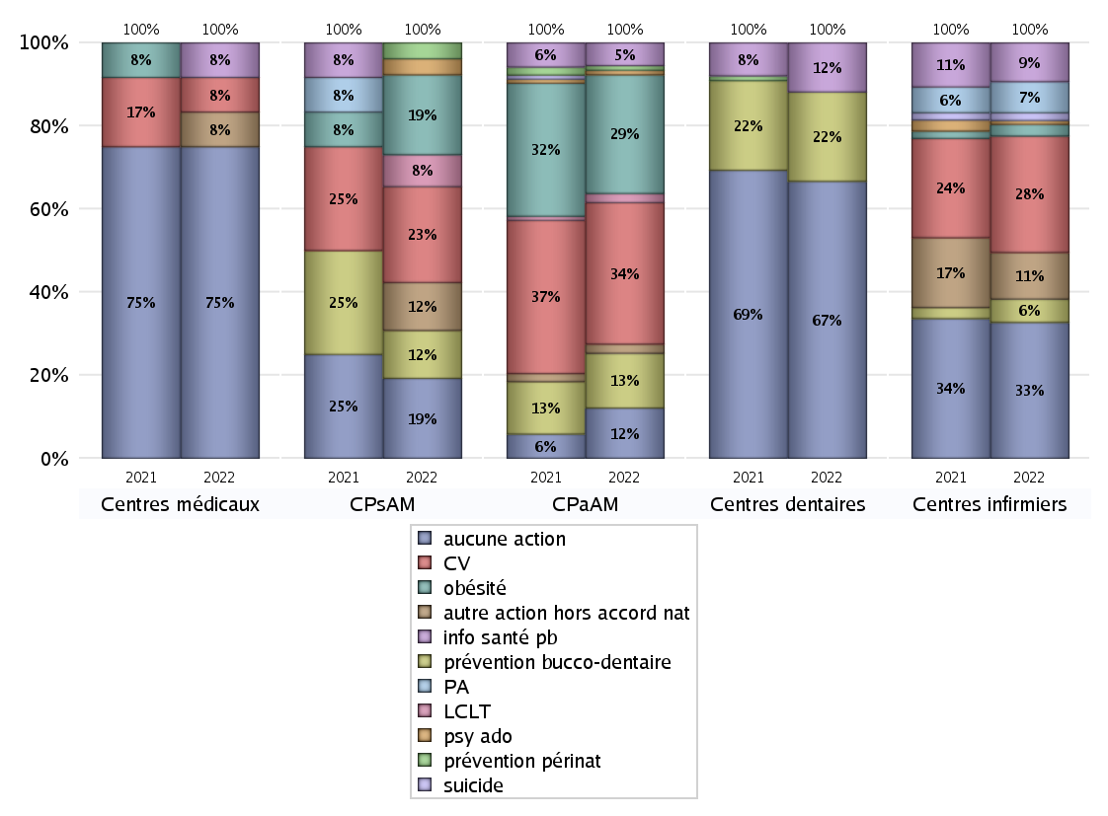
ACTIONS DE PREVENTION
 | centres médicaux |  |  | Centres de santé polyvalents sans auxiliaires médicaux CPsAM |  | Centres de santé polyvalents avec auxiliaires médicaux CPaAM |  | Total centres à activité médicale | Centres de santé dentaires |  |  | Centres de santé infirmiers |  | Grand Total | Dont centres de santé pluri professionnels
 | avec MG et avec auxiliaires médicaux | avec MG et sans auxiliaires médicaux | sans MG | avec MG | sans MG | avec MG | sans MG |  | avec MG et avec auxiliaires médicaux | avec MG et sans auxiliaires médicaux | sans MG | avec MG | sans MG
Aucune action | 2 | 4 | 3 | 2 | 3 | 3 | 8 | 25 | 1 | 1 | 60 | 0 | 35 | 122 | 7
Sous total aucune action | 9 |  |  | 5 |  | 11 |  |  | 62 |  |  | 35
Amélioration de la couverture vaccinale CV) | 0 | 1 | 0 | 6 | 0 | 29 | 2 | 38 | 0 | 0 | 0 | 0 | 30 | 68 | 29
Sous total CV | 1 |  |  | 6 |  | 31 |  |  | 0 |  |  | 30
Lutte contre la tuberculose (LCLT) | 0 | 0 | 0 | 2 | 0 | 2 | 0 | 4 | 0 | 0 | 0 | 0 | 0 | 4 | 2
Sous total LCLT | 0 |  |  | 2 |  | 2 |  |  | 0 |  |  | 0
Surpoids et obésité chez l'enfant | 0 | 0 | 0 | 5 | 0 | 26 | 0 | 31 | 0 | 0 | 0 | 0 | 3 | 34 | 26
Sous total obésité | 0 |  |  | 5 |  | 26 |  |  | 0 |  |  | 3
Souffrance psychique et conduites addictives chez l'adolescent de 12 à 25 ans | 0 | 0 | 0 | 1 | 0 | 1 | 0 | 2 | 0 | 0 | 0 | 0 | 1 | 3 | 1
Sous total souffrance psy ado | 0 |  |  | 1 |  | 1 |  |  | 0 |  |  | 1
Prévention du suicide | 0 | 0 | 0 | 0 | 0 | 0 | 0 | 0 | 0 | 0 | 0 | 0 | 2 | 2 | 0
Sous total prévention suicide | 0 |  |  | 0 |  | 0 |  |  | 0 |  |  | 2
Prévention spécifique en direction des personnes âgées pour les régions non incluses dans les expérimentations PAERPA | 0 | 0 | 0 | 0 | 0 | 0 | 0 | 0 | 0 | 0 | 0 | 0 | 8 | 8 | 0
Sous total prévention PA | 0 |  |  | 0 |  | 0 |  |  | 0 |  |  | 8
Prévention périnatale | 0 | 0 | 0 | 1 | 0 | 1 | 0 | 2 | 0 | 0 | 0 | 0 | 0 | 2 | 1
Sous total prévention périnat | 0 |  |  | 1 |  | 1 |  |  | 0 |  |  | 0
Mission de relais d'information ou d'action de santé publique dans les thèmes visés par l'accord national | 1 | 0 | 0 | 0 | 0 | 5 | 0 | 6 | 0 | 0 | 11 | 0 | 10 | 27 | 6
Sous total info santé pb | 1 |  |  | 0 |  | 5 |  |  | 11 |  |  | 10
Prévention bucco-dentaire (mission de santé publique dentaire ou bilan bucco dentaire) | 0 | 0 | 0 | 3 | 0 | 12 | 0 | 15 | 0 | 0 | 20 | 0 | 6 | 41 | 12
Sous total prévention bucco-dentaire | 0 |  |  | 3 |  | 12 |  |  | 20 |  |  | 6
Autre action non visée dans l'accord national | 1 | 0 | 0 | 3 | 0 | 2 | 0 | 6 | 0 | 0 | 0 | 0 | 12 | 18 | 3
Sous total autre action hors accord nat | 1 |  |  | 3 |  | 2 |  |  | 0 |  |  | 12

Total1 des Centres de santé avec au moins une action | 1 | 1 | 0 | 6 | 0 | 31 | 2 | 41 | 0 | 0 | 20 | 0 | 34 | 95 | 32
Total2 des Centres de santé avec au moins une action | 2 |  |  | 6 |  | 33 |  |  | 20 |  |  | 34

ETP
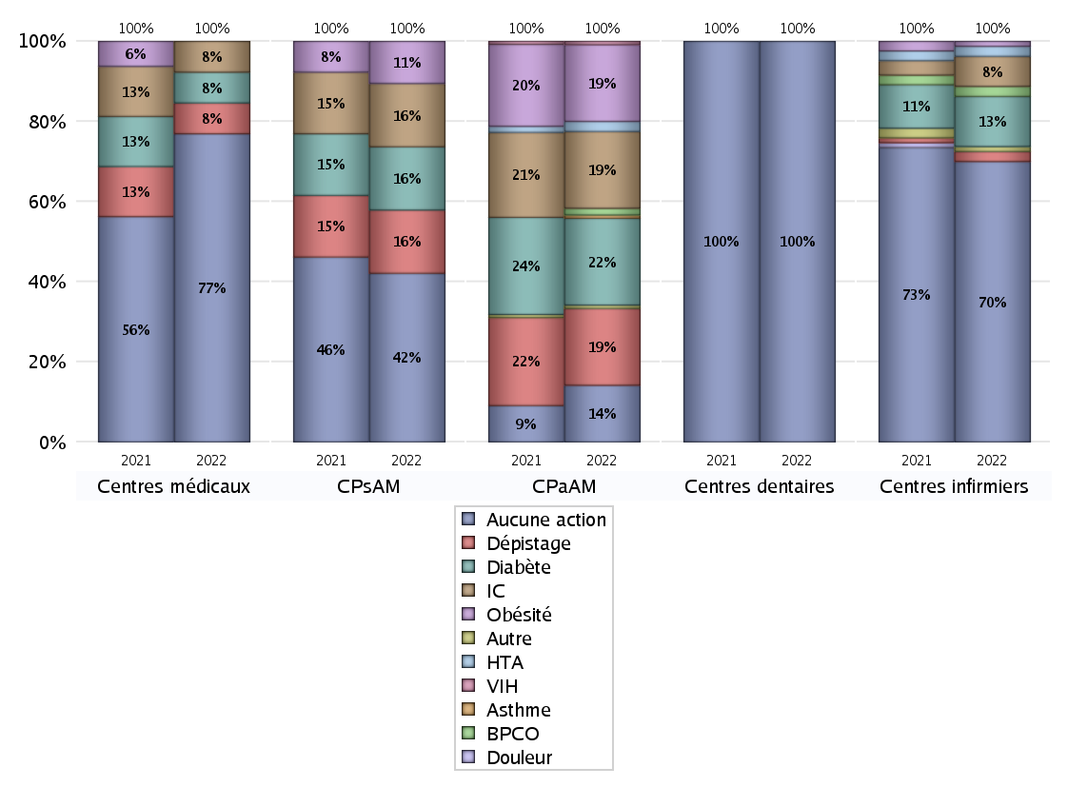
EDUCATION THERAPEUTIQUE DU PATIENT
 | centres médicaux |  |  | Centres de santé polyvalents sans auxiliaires médicaux CPsAM |  | Centres de santé polyvalents avec auxiliaires médicaux CPaAM |  | Total centres à activité médicale | Centres de santé dentaires |  |  | Centres de santé infirmiers |  | Grand Total | Dont centres de santé pluri professionnels
 | avec MG et avec auxiliaires médicaux | avec MG et sans auxiliaires médicaux | sans MG | avec MG | sans MG | avec MG | sans MG |  | avec MG et avec auxiliaires médicaux | avec MG et sans auxiliaires médicaux | sans MG | avec MG | sans MG
Aucune action | 3 | 4 | 3 | 5 | 3 | 7 | 10 | 35 | 1 | 1 | 80 | 0 | 56 | 173 | 12
Sous total aucune action | 10 |  |  | 8 |  | 17 |  |  | 82 |  |  | 56
Diabète | 0 | 1 | 0 | 3 | 0 | 26 | 0 | 30 | 0 | 0 | 0 | 0 | 10 | 40 | 26
Sous total diabète | 1 |  |  | 3 |  | 26 |  |  | 0 |  |  | 10
Asthme | 0 | 0 | 0 | 0 | 0 | 1 | 0 | 1 | 0 | 0 | 0 | 0 | 0 | 1 | 1
Sous total asthme | 0 |  |  | 0 |  | 1 |  |  | 0 |  |  | 0
BPCO | 0 | 0 | 0 | 0 | 0 | 2 | 0 | 2 | 0 | 0 | 0 | 0 | 2 | 4 | 2
Sous total BPCO | 0 |  |  | 0 |  | 2 |  |  | 0 |  |  | 2
Insuffisance cardiaque (IC) | 0 | 1 | 0 | 3 | 0 | 23 | 0 | 27 | 0 | 0 | 0 | 0 | 6 | 33 | 23
Sous total IC | 1 |  |  | 3 |  | 23 |  |  | 0 |  |  | 6
HTA | 0 | 0 | 0 | 0 | 0 | 3 | 0 | 3 | 0 | 0 | 0 | 0 | 2 | 5 | 3
Sous total HTA | 0 |  |  | 0 |  | 3 |  |  | 0 |  |  | 2
Lombalgie chronique (LC) | 0 | 0 | 0 | 0 | 0 | 0 | 0 | 0 | 0 | 0 | 0 | 0 | 0 | 0 | 0
Sous total LC | 0 |  |  | 0 |  | 0 |  |  | 0 |  |  | 0
Obésité | 0 | 0 | 0 | 2 | 0 | 23 | 0 | 25 | 0 | 0 | 0 | 0 | 1 | 26 | 23
Sous total obésité | 0 |  |  | 2 |  | 23 |  |  | 0 |  |  | 1
VIH | 0 | 0 | 0 | 0 | 0 | 1 | 0 | 1 | 0 | 0 | 0 | 0 | 0 | 1 | 1
Sous total VIH | 0 |  |  | 0 |  | 1 |  |  | 0 |  |  | 0
Douleur | 0 | 0 | 0 | 0 | 0 | 0 | 0 | 0 | 0 | 0 | 0 | 0 | 0 | 0 | 0
Sous total douleur | 0 |  |  | 0 |  | 0 |  |  | 0 |  |  | 0
Action de dépistage | 0 | 1 | 0 | 3 | 0 | 23 | 0 | 27 | 0 | 0 | 0 | 0 | 2 | 29 | 23
Sous total dépistage | 1 |  |  | 3 |  | 23 |  |  | 0 |  |  | 2
Autre | 0 | 0 | 0 | 0 | 0 | 1 | 0 | 1 | 0 | 0 | 0 | 0 | 1 | 2 | 1
Sous total autre | 0 |  |  | 0 |  | 1 |  |  | 0 |  |  | 1

Total1 des Centres de santé avec au moins une action | 0 | 1 | 0 | 3 | 0 | 27 | 0 | 31 | 0 | 0 | 0 | 0 | 13 | 44 | 27
Total2 des Centres de santé avec au moins une action | 1 |  |  | 3 |  | 27 |  |  | 0 |  |  | 13

promo santé
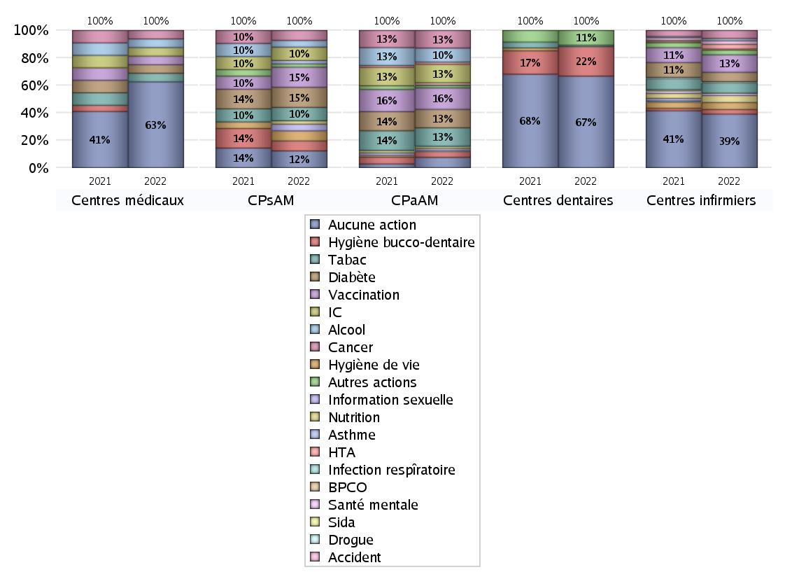
PROMOTION ET EDUCATION POUR LA SANTE
 | centres médicaux |  |  | Centres de santé polyvalents sans auxiliaires médicaux CPsAM |  | Centres de santé polyvalents avec auxiliaires médicaux CPaAM |  | Total centres à activité médicale | Centres de santé dentaires |  |  | Centres de santé infirmiers |  | Grand Total | Dont centres de santé pluri professionnels
 | avec MG et avec auxiliaires médicaux | avec MG et sans auxiliaires médicaux | sans MG | avec MG | sans MG | avec MG | sans MG |  | avec MG et avec auxiliaires médicaux | avec MG et sans auxiliaires médicaux | sans MG | avec MG | sans MG
Aucune action | 3 | 4 | 3 | 2 | 3 | 6 | 8 | 29 | 1 | 1 | 60 | 0 | 46 | 137 | 11
Sous total aucune action | 10 |  |  | 5 |  | 14 |  |  | 62 |  |  | 46
diabète | 0 | 1 | 0 | 6 | 0 | 25 | 0 | 32 | 0 | 0 | 0 | 0 | 8 | 40 | 25
Sous total diabète | 1 |  |  | 6 |  | 25 |  |  | 0 |  |  | 8
asthme | 0 | 0 | 0 | 1 | 0 | 1 | 0 | 2 | 0 | 0 | 0 | 0 | 0 | 2 | 1
Sous total asthme | 0 |  |  | 1 |  | 1 |  |  | 0 |  |  | 0
BPCO | 0 | 0 | 0 | 0 | 0 | 3 | 0 | 3 | 0 | 0 | 0 | 0 | 0 | 3 | 3
Sous total BPCO | 0 |  |  | 0 |  | 3 |  |  | 0 |  |  | 0
Insuffisance cardiaque (IC) | 0 | 1 | 0 | 4 | 0 | 25 | 0 | 30 | 0 | 0 | 0 | 0 | 1 | 31 | 25
Sous total IC | 1 |  |  | 4 |  | 25 |  |  | 0 |  |  | 1
HTA | 0 | 0 | 0 | 0 | 0 | 3 | 0 | 3 | 0 | 0 | 0 | 0 | 4 | 7 | 3
Sous total HTA | 0 |  |  | 0 |  | 3 |  |  | 0 |  |  | 4
Accident de la vie courante | 0 | 0 | 0 | 0 | 0 | 0 | 0 | 0 | 0 | 0 | 0 | 0 | 3 | 3 | 0
Sous total accident | 0 |  |  | 0 |  | 0 |  |  | 0 |  |  | 3
Alcool | 0 | 1 | 0 | 2 | 0 | 19 | 0 | 22 | 0 | 0 | 0 | 0 | 2 | 24 | 19
Sous total alcool | 1 |  |  | 2 |  | 19 |  |  | 0 |  |  | 2
cancer | 0 | 1 | 0 | 3 | 0 | 24 | 0 | 28 | 0 | 0 | 0 | 0 | 7 | 35 | 24
Sous total cancer | 1 |  |  | 3 |  | 24 |  |  | 0 |  |  | 7
Hépatite | 0 | 0 | 0 | 0 | 0 | 0 | 0 | 0 | 0 | 0 | 0 | 0 | 0 | 0 | 0
Sous total hépatite | 0 |  |  | 0 |  | 0 |  |  | 0 |  |  | 0
Hygiène bucco-dentaire | 0 | 0 | 0 | 3 | 0 | 8 | 0 | 11 | 0 | 0 | 20 | 0 | 4 | 35 | 8
Sous total hygiène bucco-dentaire | 0 |  |  | 3 |  | 8 |  |  | 20 |  |  | 4
Hygiène de vie | 0 | 0 | 0 | 3 | 0 | 0 | 0 | 3 | 0 | 0 | 0 | 0 | 6 | 9 | 0
Sous total hygiène de vie | 0 |  |  | 3 |  | 0 |  |  | 0 |  |  | 6
Infection respiratoire | 0 | 0 | 0 | 0 | 0 | 1 | 0 | 1 | 0 | 0 | 0 | 0 | 0 | 1 | 1
Sous total infection respîratoire | 0 |  |  | 0 |  | 1 |  |  | 0 |  |  | 0
Information sexuelle | 0 | 0 | 0 | 2 | 0 | 3 | 0 | 5 | 0 | 0 | 0 | 0 | 0 | 5 | 3
Sous total information sexuelle | 0 |  |  | 2 |  | 3 |  |  | 0 |  |  | 0
Nutrition | 0 | 0 | 0 | 1 | 0 | 3 | 0 | 4 | 0 | 0 | 0 | 0 | 6 | 10 | 3
Sous total nutrition | 0 |  |  | 1 |  | 3 |  |  | 0 |  |  | 6
santé mentale | 0 | 0 | 0 | 0 | 0 | 0 | 0 | 0 | 0 | 0 | 0 | 0 | 2 | 2 | 0
Sous total santé mentale | 0 |  |  | 0 |  | 0 |  |  | 0 |  |  | 2
Sida | 0 | 0 | 0 | 0 | 0 | 0 | 0 | 0 | 0 | 0 | 0 | 0 | 0 | 0 | 0
Sous total sida | 0 |  |  | 0 |  | 0 |  |  | 0 |  |  | 0
Tabac | 0 | 1 | 0 | 4 | 0 | 25 | 0 | 30 | 0 | 0 | 1 | 0 | 9 | 40 | 25
Sous total tabac | 1 |  |  | 4 |  | 25 |  |  | 1 |  |  | 9
Usage de la drogue | 0 | 0 | 0 | 0 | 0 | 0 | 0 | 0 | 0 | 0 | 0 | 0 | 1 | 1 | 0
Sous total drogue | 0 |  |  | 0 |  | 0 |  |  | 0 |  |  | 1
Vaccination | 0 | 1 | 0 | 6 | 0 | 27 | 2 | 36 | 0 | 0 | 0 | 0 | 15 | 51 | 27
Sous total vaccination | 1 |  |  | 6 |  | 29 |  |  | 0 |  |  | 15
Autres actions | 0 | 0 | 0 | 1 | 0 | 3 | 0 | 4 | 0 | 0 | 10 | 0 | 4 | 18 | 3
Sous total autres actions | 0 |  |  | 1 |  | 3 |  |  | 10 |  |  | 4

Total1 des Centres de santé avec au moins une action | 0 | 1 | 0 | 6 | 0 | 28 | 2 | 37 | 0 | 0 | 20 | 0 | 23 | 80 | 28
Total2 des Centres de santé avec au moins une action | 1 |  |  | 6 |  | 30 |  |  | 20 |  |  | 23

activités spécifiques
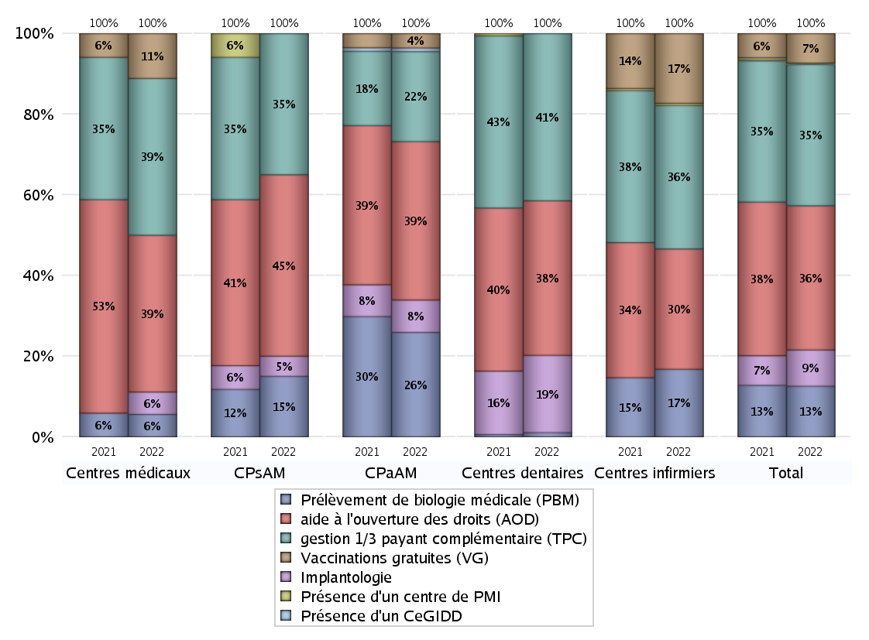
ACTIVITES SPECIFIQUES
 | centres médicaux |  |  | Centres de santé polyvalents sans auxiliaires médicaux CPsAM |  | Centres de santé polyvalents avec auxiliaires médicaux CPaAM |  | Total centres à activité médicale | Centres de santé dentaires |  |  | Centres de santé infirmiers |  | Grand Total | Dont centres de santé pluri professionnels
 | avec MG et avec auxiliaires médicaux | avec MG et sans auxiliaires médicaux | sans MG | avec MG | sans MG | avec MG | sans MG |  | avec MG et avec auxiliaires médicaux | avec MG et sans auxiliaires médicaux | sans MG | avec MG | sans MG
Prélèvement de biologie médicale (PBM) | 1 | 0 | 0 | 3 | 0 | 27 | 2 | 33 | 0 | 0 | 2 | 0 | 32 | 67 | 28
Sous total PBM | 1 |  |  | 3 |  | 29 |  |  | 2 |  |  | 32
Implantologie | 1 | 0 | 0 | 1 | 0 | 8 | 1 | 11 | 1 | 1 | 35 | 0 | 0 | 48 | 11
Sous total implanto | 1 |  |  | 1 |  | 9 |  |  | 37 |  |  | 0
aide à l'ouverture des droits (AOD) | 0 | 4 | 3 | 7 | 2 | 34 | 10 | 60 | 1 | 1 | 72 | 0 | 57 | 191 | 36
Sous total AOD | 7 |  |  | 9 |  | 44 |  |  | 74 |  |  | 57
gestion 1/3 payant complémentaire (TPC) | 2 | 2 | 3 | 4 | 3 | 17 | 8 | 39 | 1 | 1 | 78 | 0 | 68 | 187 | 21
Sous total TPC | 7 |  |  | 7 |  | 25 |  |  | 80 |  |  | 68
Présence d'un CLAT | 0 | 0 | 0 | 0 | 0 | 0 | 0 | 0 | 0 | 0 | 0 | 0 | 0 | 0 | 0
Sous total CLAT | 0 |  |  | 0 |  | 0 |  |  | 0 |  |  | 0
Présence d'un CeGIDD | 0 | 0 | 0 | 0 | 0 | 1 | 0 | 1 | 0 | 0 | 0 | 0 | 0 | 1 | 1
Sous total CeGIDD | 0 |  |  | 0 |  | 1 |  |  | 0 |  |  | 0
Présence d'un CPEF | 0 | 0 | 0 | 0 | 0 | 0 | 0 | 0 | 0 | 0 | 0 | 0 | 0 | 0 | 0
Sous total CPEF | 0 |  |  | 0 |  | 0 |  |  | 0 |  |  | 0
Présence d'un centre de PMI | 0 | 0 | 0 | 0 | 0 | 0 | 0 | 0 | 0 | 0 | 0 | 0 | 1 | 1 | 0
Sous total PMI | 0 |  |  | 0 |  | 0 |  |  | 0 |  |  | 1
Vaccinations gratuites (VG) | 1 | 1 | 0 | 0 | 0 | 4 | 0 | 6 | 0 | 0 | 0 | 0 | 33 | 39 | 5
Sous total VG | 2 |  |  | 0 |  | 4 |  |  | 0 |  |  | 33
Total | 18 |  |  | 20 |  | 112 |  | 150 | 193 |  |  | 191 |  | 534 | 102

